Estadísticas
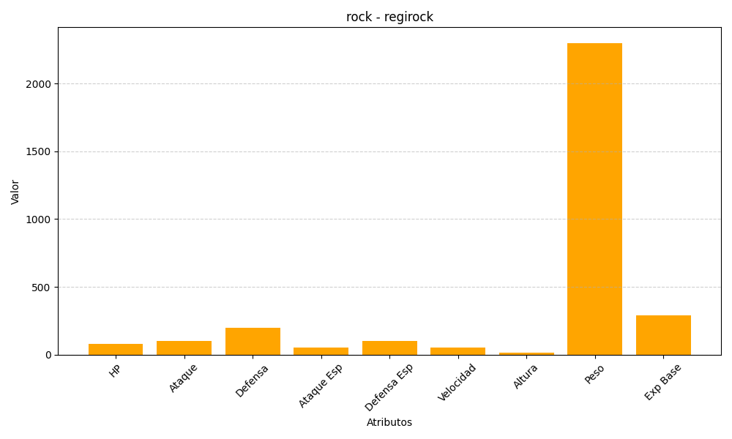
ID | Nombre | Tipo | HP | Ataque | Defensa | Ataque Especial | Defensa Especial | Velocidad | Altura | Peso | Experiencia Base
377 | regirock | rock | 80 | 100 | 200 | 50 | 100 | 50 | 17 | 2300 | 290

